상품제안서
스위스밀리터리 엣지 블레이드 전기면도기 | 상품코드: S42147

 |  |  |  |  |  |  | 02-713-8555 | www.synergygift.co.kr
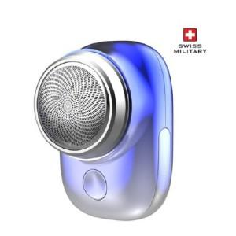 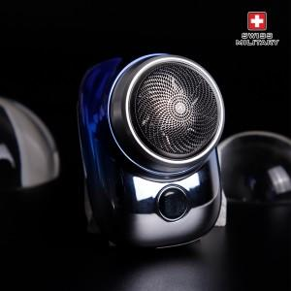

【상세/제작정보】 | <p><span style="color: rgb(51, 51, 51); font-family: NexonLv1Gothic, sans-serif; font-size: 16px; letter-spacing: -0.3px; text-align: center;">* 스티커 인쇄 선택시 - 제작 후 미부착 출고로 고객님이 직접 부착기준입니다.</span></p>

【인쇄/포장옵션】 | 스티커 / 포장불가능

【공급단가】 | 수량 | 30~ | 100~ | 300~ | 1,000~ | 3,000~
*VAT별도 | 단가 | 11,040원 | 10,630원 | 10,220원 | 9,810원 | 9,570원

【상품 URL】 | https://www.synergygift.co.kr:443/src/goods_detail.php?gdno=42147

